Planilha1
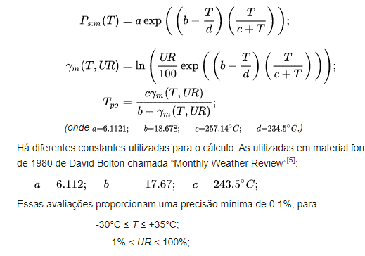
a | 6.112
b | 17.670
c | 243.5
d | 234.5
T | 23.2
UR | 50.3
yn | 0.84132658019
Tpo | 12.17 | 13.26

